LOGS
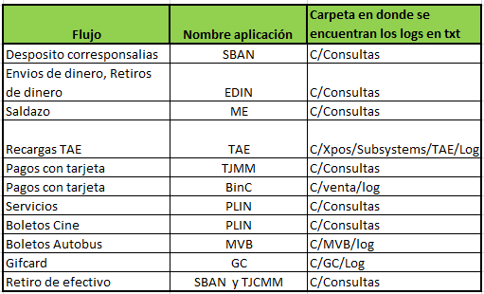

 |  |  | y tjcom

Tarjeta Feria | SCR | C/Venta/Log

TraceProcess Para enviar a DEV C:\XPOS\Logs

